1.画面遷移図
対象画面

Main画面
Login画面

 | login button click

 | user | admin

会員加入画面
mypage画面
admin画面
userリスト画面

チャット画面
チャットボックス
画面
チャット管理画面

画面Main-01
 | UI Design

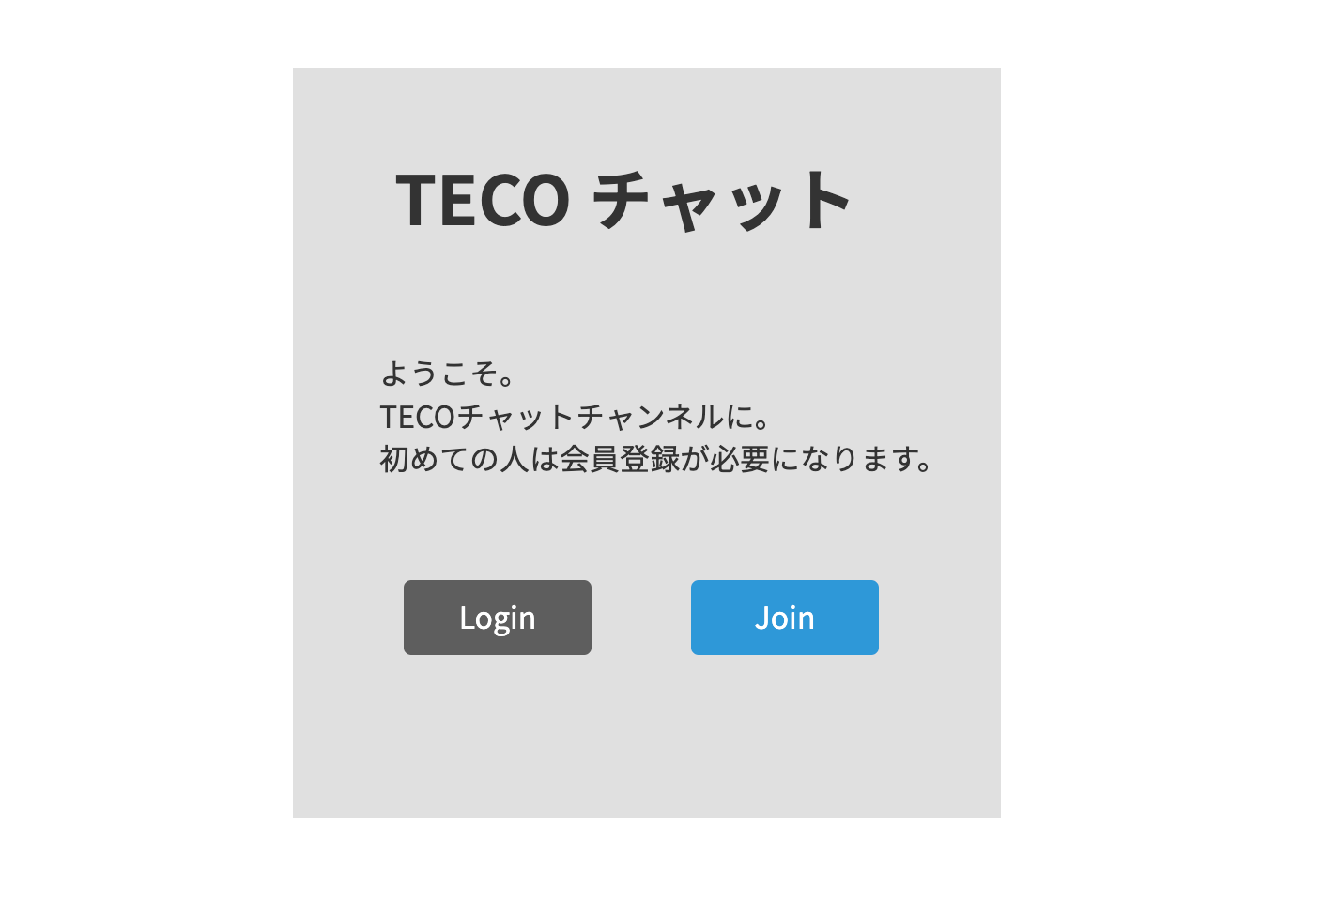

 |  |  |  |  | 1番項目

 |  |  |  |  | ２番項目

 |  |  | 3番項目 | 4番項目

No | 項目 | コントロール | イベント | 概要 |  | 備考
1 | タイトル | ラベル | - | タイトルを表示する |  | -
2 | お知らせ | テキスト | - | プログラムのお知らせを表示する |  | -
3 | ログイン | ボタン | ログイン | ボタンを押したらログリン画面に移動する。 |  | -
4 | 新規取得 | ボタン | 新規取得 | ボタンを押したら新規取得画面に移動する。 |  | -

画面Login-01
 | UI Design

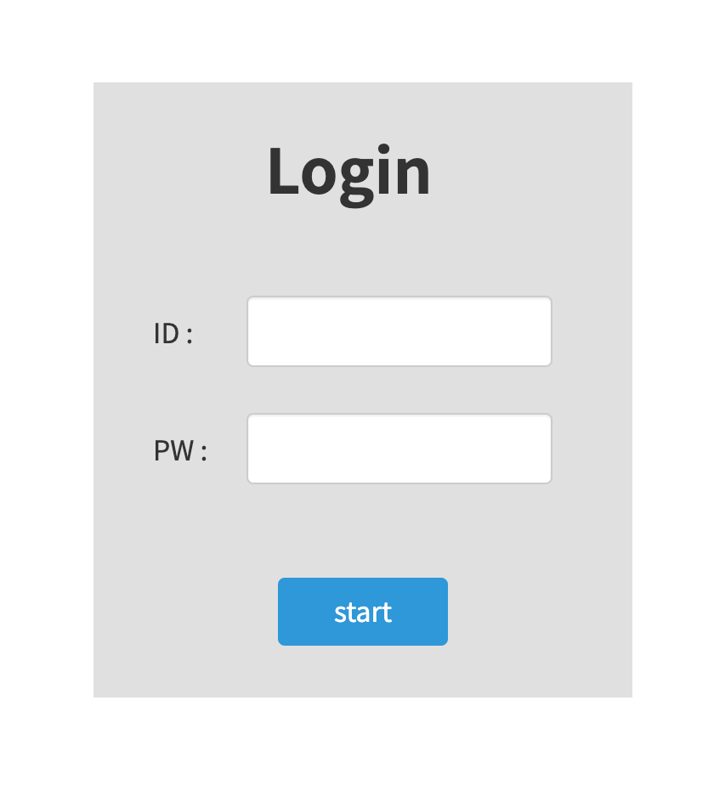

 |  |  |  |  | 1番項目

 |  |  |  |  | 2番項目

 |  |  |  |  | 3番項目

No | 項目 | コントロール | イベント | 概要 |  | 備考
1 | ID入力 | input | - | IDを入力する |  | -
2 | PW入力 | input | - | PWを入力する |  | -
3 | スタット | ボタン | チャット画面に移動 | スタットボタンを押す。プログラム始める |  | -

画面Join-01
 | UI Design

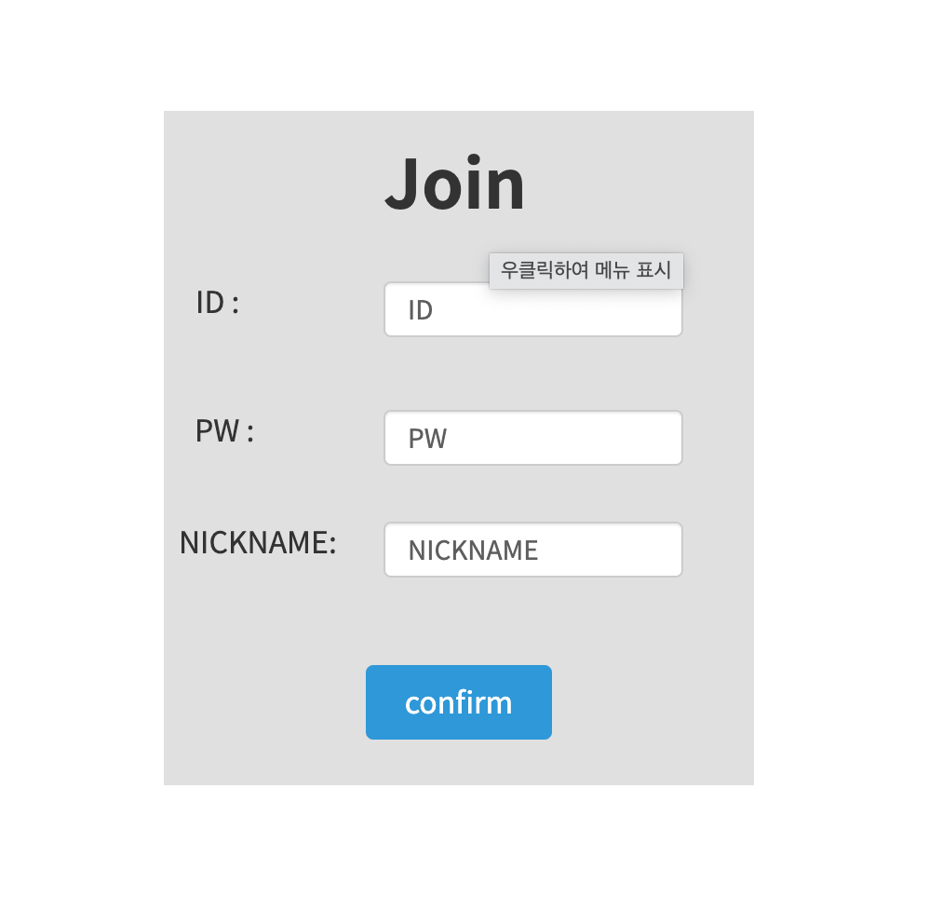

 |  |  |  |  | 1番項目

 |  |  |  |  | 2番項目

 |  |  |  |  | 3番項目

 |  |  |  |  | 4番項目

No | 項目 | コントロール | イベント | 概要 |  | 備考
1 | ID入力 | input | - | IDを入力する |  | -
2 | PW入力 | input | - | PWを入力する |  | -
3 | ニックネーム入力 | input | - | ニックネーム入力する |  | -
4 | 確認 | input | Validationチェック | 確認ボタンを押す。もし項目が入力されない場合はエラーを表示 |  | -

画面Chat-01
 | UI Design

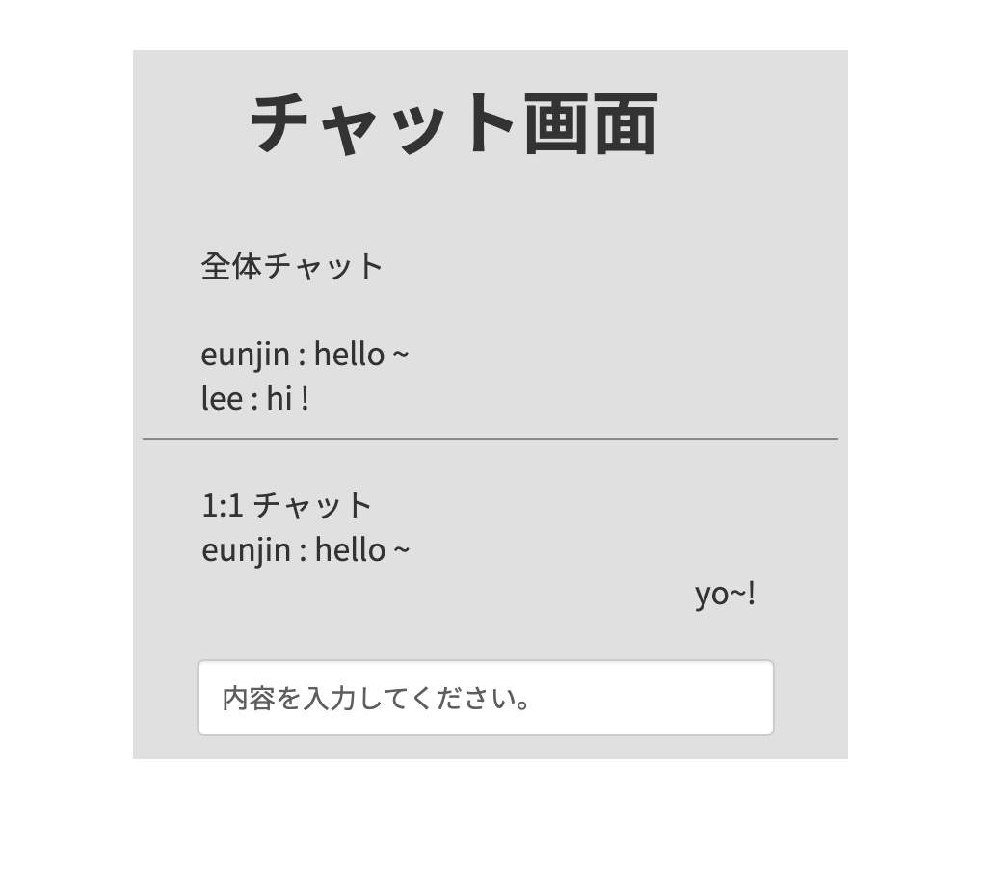

 |  |  |  |  | 1番項目

No | 項目 | コントロール | イベント | 概要 |  | 備考
1 | チャット入力 | input | - | チャットウィンドウに内容を入力 |  | -

画面Mypage-01
 | UI Design

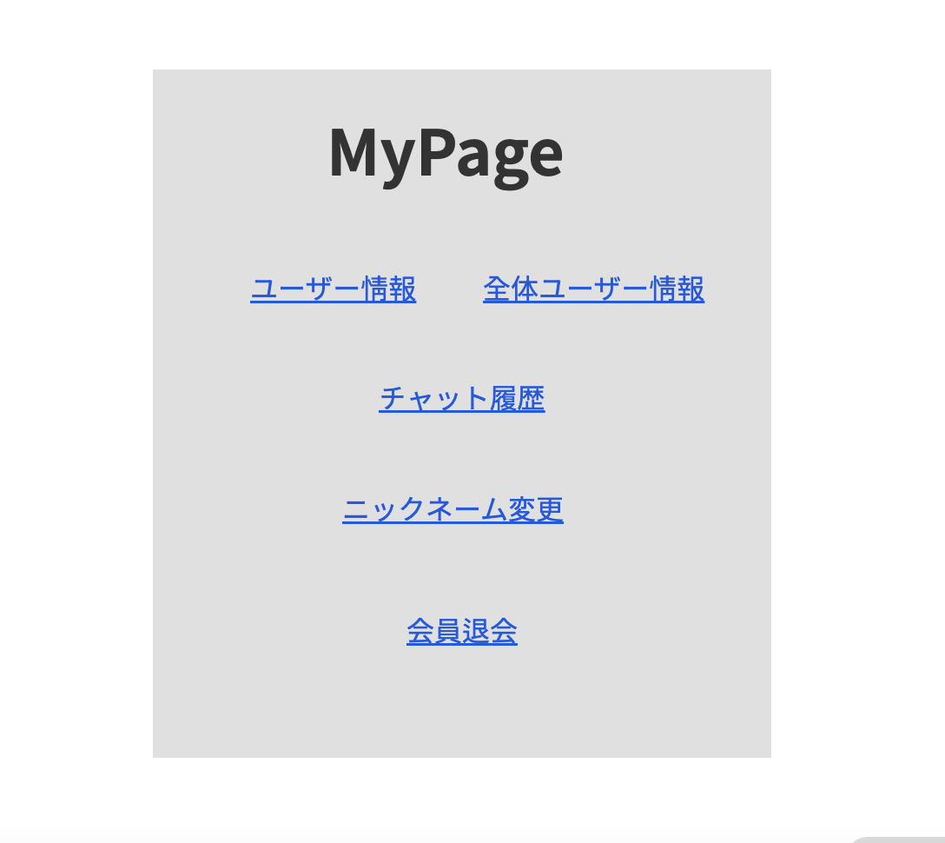

①
②

③

④

⑤

No | 項目 | コントロール | イベント | 概要 | 備考
1 | ユーザー情報 | ボタン | モーダル | ユーザー情報が画面に表示される | -
2 | 全体ユーザー情報 | ボタン | モーダル | 全体ユーザー情報が画面に表示される | -
3 | チャット履歴 | ボタン | モーダル | チャット履歴が画面に表示される | -
4 | ニックネーム変更 | ボタン | モーダル | ニックネーム変更ベージーが画面に表示される | -
5 | 会員退会 | ボタン | モーダル | 会員退会確認モーダルが出る | -

3.処理
1.初期化処理

・DBオブジェクトを初期化する
 | 内部関数名 : InitializeDBObject()
 | 引数 : なし
 | 戻り値 : なし
 | 役割 : DBオブジェクトを初期化する
 |  | サーバー: localhost
 |  | ID: teco
 |  | PW: teco

・DBオブジェクトの接続確認
 | 内部関数名 : CheckDBConnection()
 | 引数 : なし
 | 戻り値 : なし
 | 役割 : DBオブジェクトの接続状態を確認
 | 有効性チェック : 接続設定が有効になっていることを確認する
 | 例外処理 : 接続に成功した場合は、"DBに正常に接続されました"というメッセージを表示する
 | 接続に失敗した場合は、"DBへの接続に失敗しました" メッセージとともに例外メッセージを表示する
2.メイン画面

・ユーザー登録
 | 内部関数名 : RegisterUser()
 | 引数 : ユーザー情報 (Userオブジェクト)
 | 戻り値 : ユーザー登録に成功可否(bool)
 | 役割 : ユーザー情報の入力を受けてDBに保存する
 | 有効性チェック : ID重複チェック、パスワード有効性チェック、ニックネーム重複チェックを行う
 | ID重複チェックに失敗した場合、「ID重複確認を行ってください」というエラーメッセージを返し、処理を終了
 |  | パスワードの有効性チェックに失敗した場合、「パスワードは8~14桁の英大文字または数字で入力してください」というエラーメッセージを返し、処理を終了
 |  | ニックネーム重複チェックに失敗した場合、「ニックネーム重複確認を行ってください」というエラーメッセージを返し、処理を終了
 |  | 登録成功時にtrueを返し、登録失敗時にfalseを返す
 | INSERT INTO Users (ID, Password, Nickname) VALUES ('ID', 'PW', 'NICKNAME')

・IDのValidationチェック
 | 内部関数名 : Valid CheckId()
 | 引数 : ID (string)
 | 戻り値 : 有効性チェック結果(bool)
 | 役割 : 入力されたIDの有効性をチェックする
 | 有効性チェック : 長さが 10 桁以内の英大文字または数字で構成されていることを確認する
 |  | チェックに成功した場合は、何も実行しません。
 |  | チェックに失敗した場合、「IDは10桁以内の英大文字または数字で入力してください」というエラーメッセージを表示し、処理を終了

・パスワードのValidationチェック
 | 内部関数名 : ValidCheckPw()
 | 引数 : パスワード(string)
 | 戻り値 : 有効性チェック結果(bool)
 | 役割 : 入力されたパスワードの有効性をチェックする
 | 有効性チェック : 長さが8~14桁なのか確認します。
 |  | 英大文字または数字で構成されていることを確認します。
 |  | チェックに成功した場合は、何も実行しません。
 |  | チェックに失敗した場合、「パスワードは8~14桁の英大文字または数字で入力してください」というエラーメッセージを表示し、処理を終了

・ログイン
 | 内部関数名 : AuthUser()
 | 引数 : ユーザーID (string)、パスワード (string)
 | 戻り値 : 認証成功可否 (bool)
 | 役割 : 与えられたユーザーIDとパスワードをDBで検証して認証を行う。有効なユーザーの場合はtrueを返し、ない場合はfalseを返す
 | 有効性チェック : 入力したIDの長さが10文字以下であることを確認する
 |  | 入力したIDが数字、英大文字以外の文字を含まないか確認する
 |  | 入力したPWの長さが8文字以上14文字以下であることを確認する
 |  | 入力したPWが数字、英大文字以外の文字を含まないか確認する
 | 例外処理 : DB検証過程で発生する例外を適切に処理する
 |  | SELECT COUNT(*) FROM Users WHERE ID = '{ID}' AND Password = '{PW}'

・ログイン機能の更新
 | 役割 : ログインボタンをクリックすると、ユーザーが入力した情報をAuthUser関数に伝達して認証を行う
 | 例外処理 : 認証の成功時にセッションを作成し、クライアントに伝える
 |  | 認証失敗時、"ID または PW が間違っています" というエラーメッセージを表示する

・セッションへのログイン情報の保存
 | 役割 : 認証成功時にセッションを作成し、ユーザー情報をセッションに保存する
 | 例外処理 : 認証の成功時にセッションを作成し、クライアントに伝える
 |  | 認証失敗時、"ID または PW が間違っています" というエラーメッセージを表示する

・画面番号取得
 | 内部関数名 : GetScreenNumber()
 | 引数 : なし
 | 戻り値 : 画面番号 (int)
 | 役割 : ユーザーがログインした後、DBから画面番号を取得する。 該当画面番号はチャット管理画面に対応する
 |  | SELECT DispNo FROM DispInfo WHERE Name = 'チャット画面番号'
 | 例外処理 : 画面番号が取得できない場合、"問題が発生しました。 管理者にお問い合わせください」というエラー メッセージを表示し、処理を終了する

・全体のチャットウィンドウを取得
 | 内部関数名 : GetChatRoom_All()
 | 引数 : なし
 | 戻り値 : 全体チャットルーム情報(List<ChatRoom>)
 | 役割 : DBからチャットルーム全体の情報を取得する。 各チャットルームはChatRoomオブジェクトで表現され、取得したチャットルーム情報をList<ChatRoom>に返す
 |  | SELECT * FROM ChatScreens WHERE Type = '全体チャット画面番号'
 | 関数の初期化 : 接続オブジェクトを使用してデータベース サーバーに接続する
 |  | 接続が成功したら、接続オブジェクトを使用してクエリを実行し、チャットルーム全体の情報を取得する
 |  | 取得されたチャットルーム情報をChatRoomオブジェクトに変換し、List<ChatRoom>に追加する
 |  |  | ChatRoom chatRoom = new ChatRoom();
 |  |  | chatRooms.Add(chatRoom);
 |  | タスクが完了したら、接続を終了
 |  |  | connection.Close();
 | 例外処理 : 全体チャットルーム情報が取得できない場合、"問題が発生しました。 管理者にお問い合わせください」というエラー メッセージを表示し、処理を終了する

・1:1チャットウィンドウを取得
 | 内部関数名 : GetChatRoom_Private()
 | 引数 : ユーザー ID (string)
 | 戻り値 : DBから該当ユーザーとの1:1チャットルーム情報を取得する。 チャットルームはChatRoomオブジェクトで表現され、取得したチャットルーム情報をChatRoomに返す
 | 役割 : DBからチャットルーム全体の情報を取得する。 各チャットルームはChatRoomオブジェクトで表現され、取得したチャットルーム情報をList<ChatRoom>に返す
 |  | SELECT * FROM ChatScreens WHERE Type = '1:1 チャット画面番号' AND UserID = @UserID;
 | 関数の初期化 : 接続オブジェクトを使用してデータベース サーバーに接続する
 |  | 接続が成功したら、接続オブジェクトを使用してクエリを実行し、そのユーザーとの 1:1 チャットルーム情報を取得する
 |  | 取得されたチャットルーム情報をChatRoomオブジェクトに変換し、List<ChatRoom>に追加する
 |  |  | ChatRoom chatRoom = new ChatRoom();
 |  | タスクが完了したら、接続を終了
 |  |  | connection.Close();
 | 例外処理 : 1:1 チャットルームを取得できない場合、"問題が発生しました。 管理者にお問い合わせください」というエラー メッセージを表示し、処理を終了する
3.チャット画面

・サーバー側の開発
 | 内部関数名 : StartServer()
 | 引数 : なし
 | 戻り値 : なし
 | 役割 : サーバー ソケットを作成し、クライアントの接続を待つ
 | 関数の初期化 : サーバーソケットを作成する
 |  | サーバーのIP アドレスとポート番号を設定する
 |  | サーバー ソケットを指定されたIP アドレスとポートにバインディングする
 |  |  | serverSocket.Bind(endPoint);
 |  | クライアントの接続を待つために受信待機状態に入れる
 |  |  | serverSocket.Listen(10);
 |  | Accept()メソッドを使用して、継続的にクライアント接続を受け入れる
 |  |  | Socket clientSocket = serverSocket.Accept();
 |  |  | Task.Run(() => HandleClientCommunication(clientSocket));
 | 例外処理 : SocketException、ArgumentException、InvalidOperationException、ObjectDisposedExceptionなどの例外が発生する可能瀬がある適切に処理する

 | 内部関数名 : AcceptClientConnection(Socket clientSocket)
 | 引数 : クライアントソケット (Socket)
 | 戻り値 : なし
 | 役割 : クライアントの接続を受け入れ、そのクライアントとの通信を担当するタスク スレッドを作成する
 | 関数の初期化 : クライアントソケットをファクターとして受け取る
 |  | クライアント接続を受け入れ、そのクライアントとの通信を担当するタスク スレッドを作成する
 |  | クライアントとの通信のためにソケットを非同期モードに設定
 |  |  | byte[] buffer = new byte[1024];
 |  | クライアントからメッセージを非同期に受信し、受信したメッセージを他のクライアントに転送するReceiveMessage（）関数を呼び出す
 |  |  | clientSocket.BeginReceive(buffer, 0, buffer.Length, SocketFlags.None, new AsyncCallback(ReceiveCallback), clientSocket);
 | 例外処理 : SocketException、ArgumentException、InvalidOperationException、ObjectDisposedExceptionなどの例外が発生する可能瀬がある適切に処理する

 | 内部関数名 : ReceiveMessage()
 | 引数 : クライアントソケット (Socket)
 | 戻り値 : なし
 | 役割 : クライアントからメッセージを非同期的に受信し、受信したメッセージを別のクライアントに送信する
 | 関数の初期化 : クライアントソケットをファクターとして受け取る
 |  | クライアントから非同期にメッセージを受信する。 このために非同期ソケット受信タスクを設定する
 |  |  | byte[] buffer = new byte[1024];
 |  | 受信したメッセージがある場合は、受信したメッセージを別のクライアントに送信する
 |  |  | string receivedMessage = Encoding.UTF8.GetString(buffer, 0, bytesRead);
 |  |  | string processedMessage = ProcessMessage(receivedMessage);
 |  |  | SendToOtherClients(processedMessage);
 | 例外処理 : メッセージの受信過程で発生する例外を適切に処理する

・クライアント側の開発
 | 内部関数名 : ConnectToServer(string serverIP, int serverPort)
 | 引数 : サーバーIPアドレス (string)、ポート番号 (int)
 | 戻り値 : なし
 | 役割 : サーバーへの非同期接続を試行し、ソケット通信を実行するタスクスレッドを作成する
 | 関数の初期化 : サーバーソケット作成及接続試み
 |  |  | Socket clientSocket = new Socket(serverIP, serverPort);
 |  | ソケット接続完了後に処理するタスクスレッドを作成する
 |  |  | Thread thread = new Thread(() -> HandleServerConnection(clientSocket));
 |  |  | thread.start();
 | 例外処理 : サーバー接続する時エラーが発生した場合、"問題が発生しました。 管理者にお問い合わせください"というエラー メッセージを表示し、処理を終了する

 | 内部関数名 : SendMessage(Socket serverSocket, string message)
 | 引数 : サーバーソケット(Socket)、メッセージ(string)
 | 戻り値 : なし
 | 役割 : サーバーにメッセージを非同期的に送信する
 | 関数の初期化 : サーバー ソケットとメッセージを引数として受け取る
 |  |  | byte[] data = Encoding.UTF8.GetBytes(message);
 |  | メッセージを非同期にサーバーに送信
 |  |  | serverSocket.BeginSend(data, 0, data.Length, SocketFlags.None, new AsyncCallback(SendCallback), serverSocket);
 | 例外処理 : メッセージの送信中に例外が発生した場合、 "メッセージ送信に問題が発生しました。"というエラーメッセージを表示し、処理を終了する

・チャット機能の実装
 | 内部関数名 : DisplayChatMessage(string nickname, string message, DateTime time)
 | 引数 : ニックネーム(string)、メッセージ(string)、時間(DateTime)
 | 戻り値 : なし
 | 役割 : チャット ウィンドウにニックネーム、メッセージ、時間を表示する
 | 関数の初期化 : ニックネーム、メッセージ、時間を引数として受け取る
 |  | 受け取ったファクターをチャットウィンドウに表示します
 |  |  | System.out.println("[" + time.ToString() + "] " + nickname + ": " + message);
 | 例外処理 : メッセージの送信中に発生する例外を適切に処理する

 | 内部関数名 : ValidateInput(string input)
 | 引数 : 入力値 (string)
 | 戻り値 : 有効性の有無 (bool)
 | 役割 : 入力値の有効性をチェックし、有効な場合はtrueを返す
 | 関数の初期化 : 入力値の有効性をチェック
 |  |  | if (input != null && input.Length > 0)
 |  | 有効な場合はtrueを返し、そうでない場合はfalseを返す
 | 例外処理 : メッセージの送信中に発生する例外を適切に処理する

・ データベース処理
 | 内部関数名 : SaveChatMessage(string nickname, string message, DateTime time)
 | 引数 : ニックネーム(string)、メッセージ(string)、時間(DateTime)
 | 戻り値 : なし
 | 役割 : データベースにチャット メッセージを保存する
 | 関数の初期化 : データベースにチャットメッセージを保存する
 |  |  | INSERT INTO ChatMessages (Nickname, Message, Time) VALUES ('ニックネーム'、 'メッセージ'、 '時間');
 | 有効性チェック : ニックネーム値とメッセージ値がnullではなく、空いてないのかを確認する。
 | 例外処理 : データベース接続エラー、クエリ実行エラーなどが発生する時例外を適切に処理する

 | 内部関数名 : GetChatHistory()
 | 引数 : なし
 | 戻り値 : チャット記録(List<ChatMessage>)
 | 役割 : データベースから保存されているチャット履歴を取得する
 | 関数の初期化 : チャット履歴を含む空のリストchatHistoryを作成
 |  | List<ChatMessage> chatHistory = new List<ChatMessage>();
 |  | データベースからチャットメッセージを引き出す
 |  |  | SELECT Nickname, Message, Time FROM ChatMessages;
 |  | 各チャット履歴は、ChatMessageオブジェクトとして作成し、chatHistoryリストに追加する
 | 例外処理 : データベース接続エラー、クエリ実行エラーなどが発生する時例外を適切に処理する

4.マイページ画面

・ ユーザー情報確認
 | 内部関数名 : GetUserInfo(string userId)
 | 引数 : 会員ID (string)
 | 戻り値 : 会員情報(UserInfoオブジェクト)
 | 役割 : データベースから会員の登録情報を取得する
 | 関数の初期化 : 与えられた会員IDに該当する会員情報をデータベースから取得する
 |  | SELECT UserId, Nickname, Email FROM Users WHERE UserId = '会員ID';
 |  | データベースから持ってきた情報でUserInfoオブジェクトを初期化する
 |  |  | userInfo = new UserInfo
 | 有効性チェック : 会員IDは必須値である
 | 例外処理 : データベース接続エラー、クエリ実行エラーなどが発生する時例外を適切に処理する

・ ニックネーム変更
 | 内部関数名 : ChangeNickname()
 | 引数 : 会員ID(string)、新しいニックネーム(string)
 | 戻り値 : なし
 | 役割 : ユーザーのニックネームを変更する
 | 関数の初期化 : if (ValidateInput(userId) && ValidateInput(newNickname))
 |  | UPDATE Users SET Nickname = '新しいニックネーム' WHERE UserId = '会員ID';
 | 有効性チェック : 会員IDと新しいニックネームは必須値である
 | 例外処理 : データベース接続エラー、クエリ実行エラーなどが発生する時例外を適切に処理する

・ 会員退会
 | 内部関数名 : DeleteUser()
 | 引数 : ユーザー ID (string)
 | 戻り値 : 会員退会に成功可否(bool)
 | 役割 : 与えられたユーザーIDに基づいて会員を脱退させる。 そのユーザーの情報をデータベースから削除する
 | 関数の初期化 : bool DeleteUser(string userId)
 |  | DELETE FROM Users WHERE ID = 'ユーザーID'
 |  | セッションの終了およびログイン ページに移動する
 | 有効性チェック : マイページで、「会員退会」ボタンをクリック
 |  | Confirmポップアップウィンドウが表示され、「本当に会員退会しますか？」というメッセージと「確認」または「キャンセル」ボタンが表示される
 |  | "確認"ボタンをクリックする場合、Delete User関数を呼び出してユーザーの会員情報を削除する
 | 例外処理 : 会員退会に成功したら、セッションを終了してログインページに移動する
 |  | 会員退会に失敗した場合は、適切なエラー メッセージを表示する

・ チャット履歴を取得
 | 内部関数名 : GetChatHistory()
 | 引数 : ユーザー ID (string)
 | 戻り値 : チャット履歴 (list of strings)
 | 役割 : 与えられたユーザーIDに基づいて、そのユーザーのチャット履歴をデータベースから取得する
 | 関数の初期化 : List<string> chatHistory = new List<string>();
 |  | データベースからチャット履歴を取得する
 |  | SELECT Message FROM ChatHistory WHERE UserID = 'ユーザーID';
 |  | 持ってきた情報をチャット履歴をchatHistoryに追加する
 | 例外処理 : データベースからのチャット履歴の照会中に発生する例外を適切に処理する

・ 全体ユーザー情報取得
 | 内部関数名 : GetAllUsers()
 | 引数 : 管理者ID (string)
 | 戻り値 : 全ユーザー情報 (list of objects)
 | 役割 : データベースからプログラムに加入しているユーザーの情報を全部に取得する
 | 関数の初期化 : List<UserInfo> allUsers = new List<UserInfo>();
 |  | 管理者IDの有効性を確認する
 |  | if (ValidateInput(adminId))
 |  | データベースからプログラムに参加しているすべてのユーザーの情報を取得する
 |  | SELECT * FROM Users
 |  | 持ってきた情報をUserInfoオブジェクトを初期化した後、allUsersに追加をchatHistoryに追加する
 | 有効性チェック: 管理者IDが有効であることを確認する
 | 例外処理 : データベースからのチャット履歴の照会中に発生する例外を適切に処理する

